清单详情
2018年安检护卫部后勤物资采购项目商品介绍
序号 | 商品名称 | 单价限价（元） | 单位 | 预估数量 | 合计价格 | 品牌/厂家 | 规格型号 | 备注
1 | 防暴钢叉 | 152.25 | 支 | 15 | 2283.75 |  | 材质：不锈钢主体+高强度ABS连接件，壁厚1.5mm，不锈钢直径35mm 不可伸缩，长度180cm | 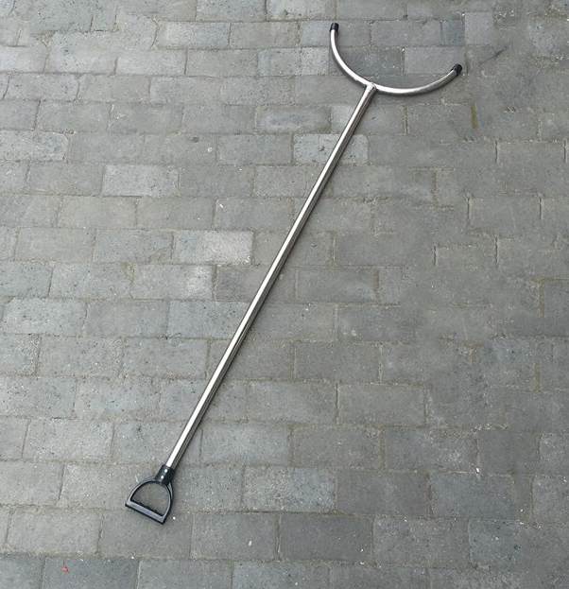
2 | 防暴伸缩钢叉 | 152.25 | 支 | 10 | 1522.50 |  | 材质：不锈钢主体+高强度ABS连接件，壁厚1.5mm，外管不锈钢直径35mm，内管直径28mm 可伸缩，长度135-210cm | 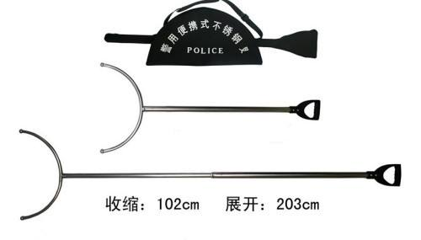
3 | 1.2米防暴棍 | 68.25 | 支 | 15 | 1023.75 |  | 材质：高韧性pc，长度120cm，直径3cm
4 | 抓捕器 | 173.25 | 支 | 15 | 2598.75 |  | 材质：不锈钢主体+高强度ABS连接件，壁厚1.5mm，外管直径32mm，内管直径25mm 可伸缩，长度130-200cm | 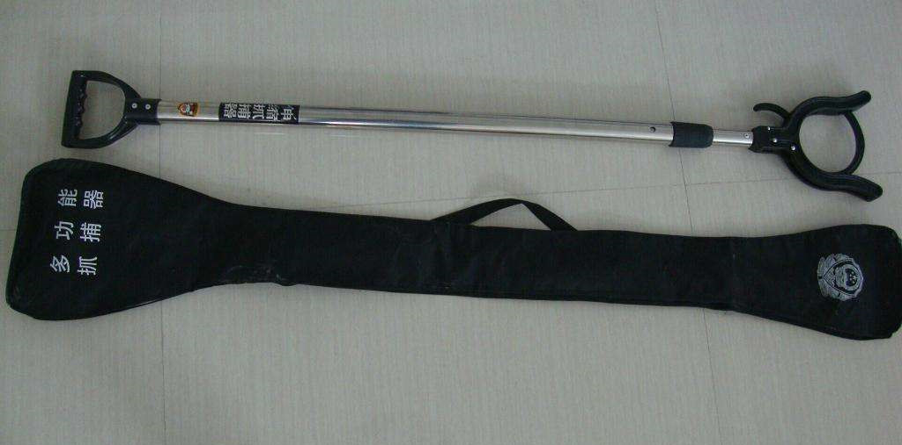
5 | T字棍 | 63.00 | 支 | 10 | 630.00 |  | 材质：ABS工程塑料，具有攻，防，格挡功能；有棍体及T形端构成；质量≤650g；对T型警棍施加2000N静压力保持30s，棍体没有出现裂纹和断裂，残余变形量为2.2mm；对T形端施加1500N静压力保持30s，没有出现裂纹或断裂；T型棍连续击打1000次后，棍体没有出现裂纹或断裂；警棍具有阻燃性，表面续燃时间≤5s；规格：长600mm，直径31.2mm。 | 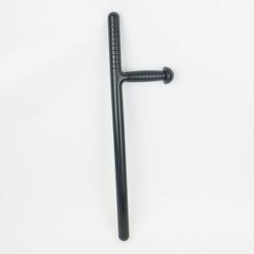
6 | 不锈钢伸缩警棍 | 68.25 | 支 | 15 | 1023.75 |  | 材质：不锈钢 伸缩方便，重复伸缩循环次数≥1000次，耐腐蚀性能≥7级，抗击打≥1000次，变形量<5mm，伸缩性能不变；拉伸强度≥1500N，挂重物10kg；变形量<3mm，质量460g±5%，伸缩状态220mm±2%，伸展状态220mm±2%，配有软套，印有“警察police”标识。 | 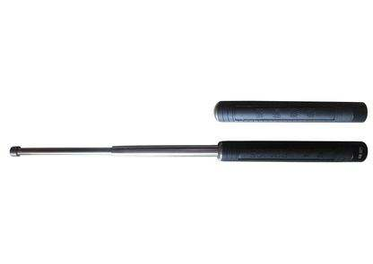
7 | PV伸缩警棍 | 68.25 | 支 | 50 | 3412.50 |  | 材质：PV塑胶 可伸缩，长度20-52cm，配有软套，印有“警察police”标识。 | 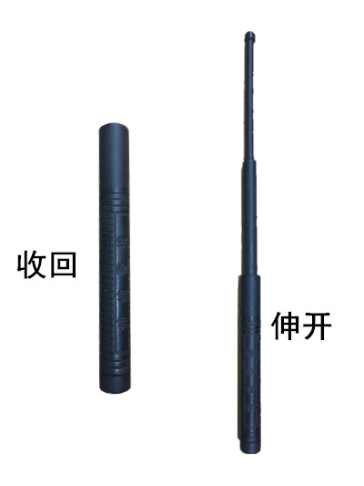
8 | 定制伸缩警棍套 | 10.50 | 个 | 50 | 525.00 |  | 材质：加厚牛津布，带背扣可挂腰带，长度适用于“PV伸缩警棍”或“不锈钢伸缩警棍”。 | 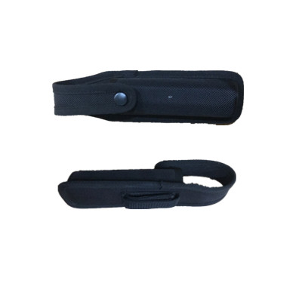
9 | 防暴圆形盾牌 | 189.00 | 个 | 20 | 3780.00 |  | 材质：透明聚碳酸酯PC材料，透光率≥89.3%，4.0mm厚度，147J动能冲击标准，冲击后受力点不应有穿洞；GA68-2003标准试验刀具20J动能穿刺符合标准 ，握把与盾体间的连接应能承受500N拉力，不应有脱落、松动、脱扣和臂带断裂现象，盾牌正面中间位置印有楷体指定文字。 | 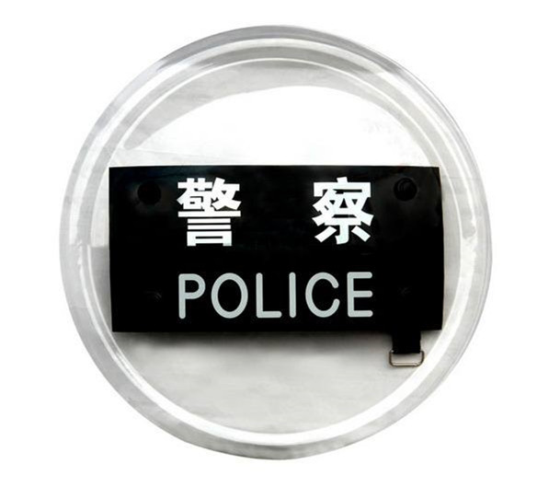
10 | 防暴臂盾 | 199.50 | 个 | 30 | 5985.00 |  | 材质：2A12航空铝合金+稀土T4状态 重量1.67kg 尺寸：745 x 300 mm 壁厚2.5mm 147J动能冲击标准，147J动能穿刺标准，340J动能击打标准 印有指定文字 | 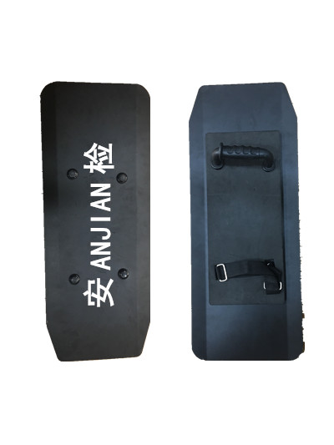
11 | 防割手套 | 57.75 | 双 | 20 | 1155.00 |  | 材质：高分子量聚乙烯纤维包覆不锈钢拉丝的包芯纱织成，有效防止匕首，三棱刀、玻璃等锐器切割伤害，符合《公安单警装备-防割手套制造与验收规范》，采用0.08mm不锈钢丝为芯丝<00Cr17Ni14Mo2(316L)>，外包超高分子量聚纤维制成的包覆纱<660dtex>,使用2根包覆纱做表层，加涤纶低弹丝〈82.5dtex〉为里层编织而成，防割手套的手腕、手掌、手背、手指等处于防割层的覆盖范围内，材料的颜色及性能一致，无毒；易于戴、脱、透气、触感好、手感好，不影响关节弯曲。在保证防割要求的条件下（耐切割系数不小于2.5） | 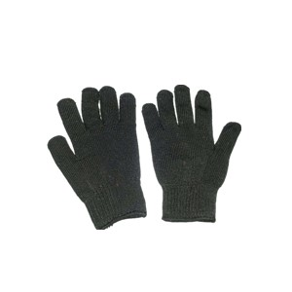
12 | 防刺服 | 273.00 | 件 | 15 | 4095.00 |  | 材质：外部采用防雨、防弹衣面料，内胆采用缓冲材料和防刺材料组合而成，防刺面积大于0.3平方米，符合“GA68-2008标准防刺服” | 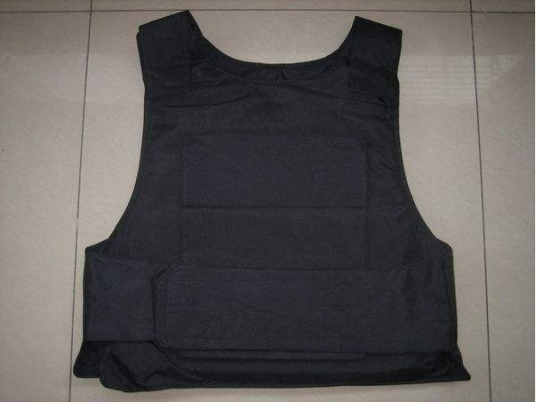
13 | 车底检查镜 | 273.00 | 个 | 14 | 3822.00 | 宇巡安检设备 | 型号：V3 材质：镜面亚克力，拉杆为黑色烤漆铝结构，镜面直径30cm，拉杆拉伸长度120-140cm，附有led电筒补光灯
14 | 定制肩灯 | 68.25 | 个 | 10 | 682.50 |  | 材质：ABS工程塑料，重量40g，脉冲电流最大值:50mA，闪光频率:3Hz，5Hz，8Hz ，发光颜色：红蓝，夜间可视距离500米，附有照明灯功能，一次充电连续工作时间:16h，安装方式：夹扣，尺寸76*32*16mm，防水尘等级IP64，印有“白云安检” | 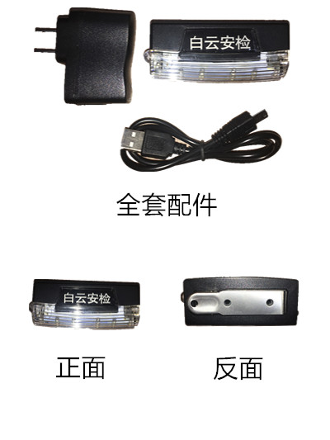
15 | 武装带 | 73.50 | 条 | 100 | 7350.00 |  | 材质：真皮，扣件为不锈钢，厚度约为4mm | 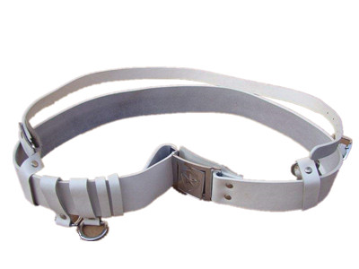
16 | 定制安检头盔 | 99.75 | 个 | 20 | 1995.00 | 定制 | 材质：PC工程塑料，防暴等级二级，印有“安检”字样指定款式 | 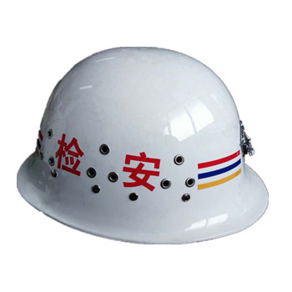
17 | 喊话器 | 273.00 | 个 | 20 | 5460.00 | 定制 | 材质：ABS工程塑料 工作电压:7.2V-9V 功率≥20w 频率:300Hz-20KHz 输出声级≥115dB 附有充电电池,功能:扩音、哨子。 | 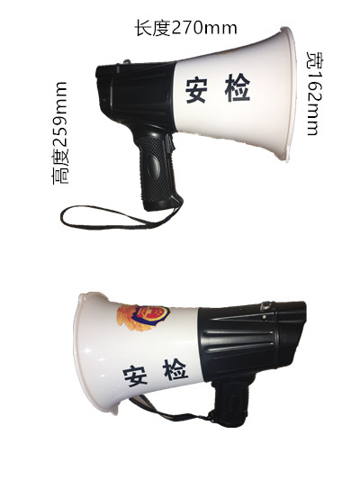
18 | 皮手套 | 47.25 | 双 | 100 | 4725.00 | 雪豪 | 材质：真皮，配有松紧调节拉链
19 | 保暖耳罩 | 8.40 | 个 | 150 | 1260.00 | 丽怡饰品 | 材质：面料仿兔毛（涤纶），耳罩直径约为12cm，高度10cm
20 | 一次性鞋套 | 819.00 | 件 | 12 | 9828.00 | 诚欣医疗器械 | 材质：LPE /聚乙烯 尺寸15*37cm 5000双/件
21 | 一次性手套 | 651.00 | 箱 | 12 | 7812.00 | 诚欣医疗器械 | 材质：HDPE 尺寸：26*26cm 5000双/件
22 | 一次性活性炭口罩 | 682.50 | 箱 | 12 | 8190.00 | 诚欣医疗器械 | 材质：无纺布，活性炭 呼吸阻力<100pa 防护等级KN95 尺寸:95*170mm 2000个/件
23 | 呼吸阀口罩 | 6.83 | 个 | 50 | 341.25 | Honeywell | 型号：H950V 材质：超细纤维 防护等级KN95 带有呼吸阀
24 | 可清洗口罩 | 31.50 | 个 | 50 | 1575.00 | 3M | 型号：3200 材质：塑料 橡胶 可重复使用 重量：125g
25 | 口罩过滤棉 | 1.89 | 片 | 300 | 567.00 | 3M | 型号：3701 材质： 静电滤材 25个/包 100个/盒
26 | 分体耳塞 | 3.15 | 付 | 500 | 1575.00 | 3M | 型号：1270 材质：聚氨酯 降噪值29分贝 100付/盒 尺寸：26*15*9mm
27 | 连体耳塞 | 3.15 | 付 | 300 | 945.00 | 3M | 型号：1100 材质：硅胶 降噪值24分贝 100付/盒 线长70cm
28 | 纯棉点胶手套 | 3.15 | 双 | 7000 | 22050.00 | 乘龙 | 材质：背面为优质白棉纱 手掌为点塑胶 重量50g/双
29 | 牛筋手套 | 5.25 | 双 | 100 | 525.00 | 南洋 | 材质：天然乳胶 加长加厚，尺寸分：大，中，小码
30 | 棉纱手套 | 1.05 | 双 | 100 | 105.00 | 日本一牌 | 材质：优质白棉纱 重量：500g/双
31 | 半挂手套 | 2.94 | 双 | 100 | 294.00 | 建业 | 材质：丁腈乳胶 、尼龙编织
32 | 全挂手套 | 3.15 | 双 | 100 | 315.00 | 建业 | 材质：丁腈乳胶 、尼龙编织
33 | 风油精 | 3.15 | 瓶 | 1000 | 3150.00 | 白云山 | 外用液体剂药品，规格：3ml/瓶
34 | 蚊香液 | 12.60 | 套 | 30 | 378.00 | 润本 | 电热蚊香液，45ml/瓶，无香型，不含避蚊胺 ，带有专用电热插头。
35 | 定制一次性洗漱用品 | 3.68 | 套 | 350 | 1286.25 | 永兴 | 型号：448 塑料拉链外包装，内含有牙刷一支、牙膏20g（品牌：中华）一支，
36 | 交通指挥棒 | 68.25 | 支 | 20 | 1365.00 | STARS PLASTIC | 型号：ST-293（充电） 材质：手持部分ABS，外管为PC，底部带磁铁，顶部有照明灯及应急敲击锤，配有口哨警示声，长度30cm，红色光源
37 | 强光电筒 | 299.25 | 支 | 15 | 4488.75 | 小太阳 | 型号：T10 材质：外壳铝合金，灯泡为CREE XML-T6，功率10w，亮度1000流明，尾部有攻击头设计可应急防身，重量567g
38 | 厕所刷 | 12.60 | 把 | 50 | 630.00 | 永兴 | 型号：389 材质：刷头：聚酰胺纤维，刷柄：PP 尺寸：长38cm，刷头为
39 | 扫把 | 12.60 | 把 | 50 | 630.00 | 洁丽 | 型号：198 材质：木柄，把头：高弹力丝 尺寸：长85cm 把头宽30cm
40 | 地拖 | 16.80 | 把 | 50 | 840.00 | 家中宝 | 材质：木柄，把头：棉线 尺寸：120cm 线长35cm
41 | 地拖头 | 14.70 | 个 | 100 | 1470.00 | 家中宝 | 材质：棉线 尺寸：线长35cm
42 | 大堂拖把 | 73.50 | 把 | 50 | 3675.00 | 洁之宝 | 品牌： 材质：不锈钢杆，把头：牛津布、棉线 尺寸：杆长130cm 把头：90cm
43 | 地拖桶 | 36.75 | 个 | 50 | 1837.50 | 佛山嫦伦塑料制品厂 | 厂家： 材质：PP 尺寸：445*295*310mm 沥水架直径160mm
44 | 白毛巾 | 8.40 | 条 | 200 | 1680.00 | 3511 | 材质：纯棉 尺寸：85*35cm 颜色：白色
45 | 绿毛巾 | 8.40 | 条 | 200 | 1680.00 | 3511 | 材质：纯棉 尺寸：85*35cm 颜色：灰绿
46 | 小抹布 | 6.30 | 条 | 50 | 315.00 | 不限 | 材质：棉+涤纶 尺寸：38*38cm | 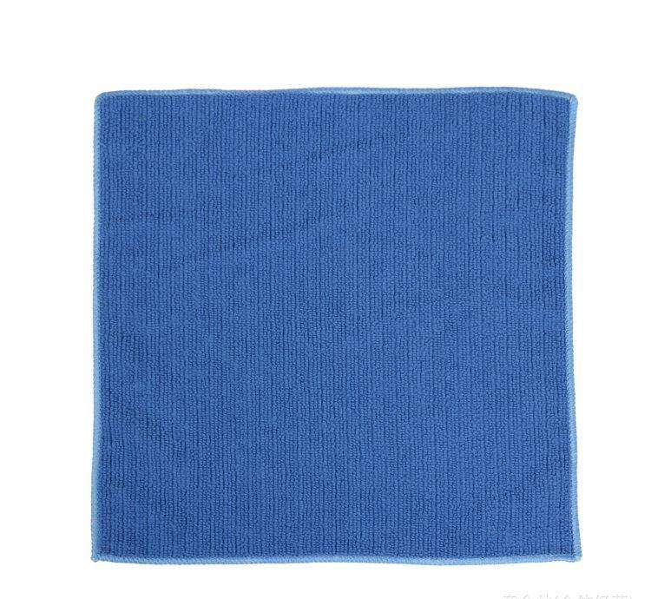
47 | 塑料垃圾铲 | 10.50 | 个 | 50 | 525.00 | 推土机 | 型号：JY-001 材质：PP 尺寸：71.5*25cm
48 | 不锈钢垃圾铲 | 31.50 | 个 | 50 | 1575.00 | 宝轩 | 型号：B0023 材质：不锈钢 尺寸：70*29cm
49 | 不锈钢小垃圾桶 | 204.75 | 个 | 10 | 2047.50 | 品刻 | 容量10L 含内筒 材质：410不锈钢 尺寸：外筒：26.5*18.5*40cm 内筒：24.5*16.8*35cm 静音缓降，脚踩式开关
50 | 不锈钢垃圾桶 | 252.00 | 个 | 5 | 1260.00 | 耀淘 | 型号：F003B 材质：304不锈钢 尺寸：24*24*62cm 容量20L 不锈钢厚度≥1mm
51 | 中号垃圾桶 | 99.75 | 个 | 20 | 1995.00 | 顺美 | 型号：SM-2603 材质：PP 尺寸：36*24*43.5cm 容量20L
52 | 废纸篓 | 23.10 | 个 | 20 | 462.00 | 茶花 | 型号1205 材质：PP 尺寸：19.7*19.7*23cm 无盖 镂空 重量：180g
53 | 鸡毛扫 | 16.80 | 支 | 20 | 336.00 | 不限 | 材质：木柄 鸡毛 尺寸：长70cm | 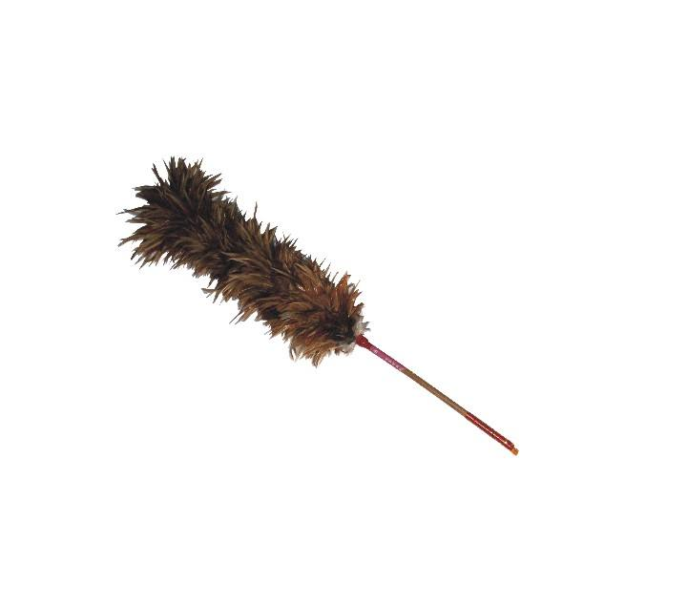
54 | 大尘扫 | 6.83 | 把 | 10 | 68.25 | 弘涂 | 材质：木柄 羊毛 尺寸：11*22.5cm
55 | 小尘扫 | 3.15 | 把 | 10 | 31.50 | 弘涂 | 材质：木柄 羊毛 尺寸：5.5*21cm
56 | 小号垃圾袋 | 283.50 | 件 | 10 | 2835.00 | 合信 | 型号：3640 材质：PE 尺寸：规格：2000/件
57 | 大号垃圾袋 | 430.50 | 件 | 20 | 8610.00 | 合信 | 型号：0146 材质：PE 尺寸：100*120cm 规格：500/件
58 | 中号垃圾袋 | 283.50 | 件 | 10 | 2835.00 | 合信 | 型号：6520 材质：PE 尺寸：规格：1000/件
59 | 背心式胶袋 | 231.00 | 件 | 10 | 2310.00 | 合信 | 胶袋 型号：2601 材质：PE 尺寸：26*38cm 规格：3000/件
60 | 办公垃圾袋 | 36.75 | 包 | 20 | 735.00 | 得力 | 型号：33071 材质：HDPE 尺寸：50*60cm 规格：5卷/包 150只/卷
61 | 大卷纸 | 241.50 | 箱 | 50 | 12075.00 | 维达 | 型号：V4410 材质：100%原生木浆 规格：12卷/箱 280米/卷
62 | 盒纸 | 267.75 | 箱 | 50 | 13387.50 | 维达威牌 | 桂花沁香 型号：V2002 材质：100%原生木浆 长纤维配合湿强剂 规格：10条/箱 5盒/条
63 | 大卷纸盒 | 73.50 | 箱 | 35 | 2572.50 | 亿高 | 型号：YG-A618 材质：高强度ABS 壁挂式 尺寸：直径270mm 宽122mm 12个/箱
64 | 不锈钢水 | 378.00 | 箱 | 15 | 5670.00 | 超宝 | 型号：DFF021 规格：3.8升/桶 4桶/箱
65 | 洗洁精 | 204.75 | 箱 | 15 | 3071.25 | 高富力 | 天然柠檬香 规格：9支/箱 1.8kg/支
66 | 消毒水 | 362.25 | 箱 | 15 | 5433.75 | 威露士 | 规格：3L/支 4支/箱 稀释比例1：50
67 | 全能水 | 278.25 | 箱 | 15 | 4173.75 | 新居爽 | 规格：500ml/支 24支/箱 稀释比例1：20
68 | 洗衣粉 | 178.50 | 箱 | 15 | 2677.50 | 立白 | 规格：1.22kg 6包/箱
69 | 碧丽珠 | 1155.00 | 箱 | 5 | 5775.00 | 碧丽珠 | 规格：330ml/瓶 24瓶/箱
70 | 洗手液 | 252.00 | 箱 | 10 | 2520.00 | 威露士 | 规格：500g/瓶 12瓶/箱
71 | 洗发水 | 719.25 | 箱 | 10 | 7192.50 | 飘柔 | 葵花籽 规格：750g/支 12支/箱
72 | 沐浴露 | 609.00 | 箱 | 10 | 6090.00 | 舒肤佳 | 纯白清香 规格：720g/支 12支/箱
73 | 厕所清洁剂 | 157.50 | 箱 | 30 | 4725.00 | 广州一江 | 规格：20瓶/箱 450g/瓶
74 | 拖鞋 | 16.80 | 双 | 150 | 2520.00 | 美人桥 | 型号：585 材质：EVA 侧面带有舒气漏水孔 规格：40-44码 重量：200g/双
75 | 军用雨鞋 | 68.25 | 双 | 200 | 13650.00 | 雄军 | 材质：全棉纱内里 鞋面PU 橡胶鞋底
76 | 公安皮鞋 | 173.25 | 双 | 30 | 5197.50 | 强人 | 型号：GA-11/GA-12 材质：超纤内里 鞋面头层牛皮 橡胶鞋底
77 | 安全鞋 | 126.00 | 双 | 150 | 18900.00 | 赛固 | 型号：8805-1 材质：双密度聚氨酯鞋底 牛皮鞋面 超纤内里
78 | 特勤作战靴 | 126.00 | 双 | 30 | 3780.00 | 3515 | 型号：09特勤网布 材质：网布鞋面 纯棉内里 橡胶鞋底
79 | 定制安检雨衣 | 126.00 | 件 | 350 | 44100.00 | 上海浩东 | 材质：双层牛津布210D 反光条：高亮化纤2级 指定样式颜色制作，背部印有“安检及ANJIAN”字样 | 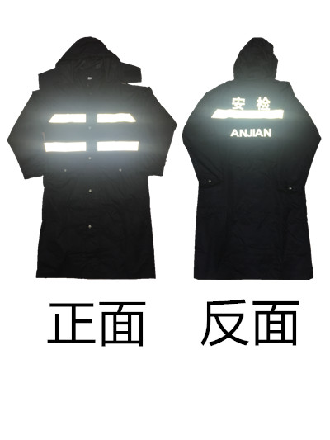
80 | 背心式定制指挥员反光衣 | 75.60 | 件 | 50 | 3780.00 | 定制 | 材质：低弹丝 反光条：高亮化纤2级 指定样式颜色制作，正面胸前印有白云股份logo，背部印有”白云案件指挥员“字样 | 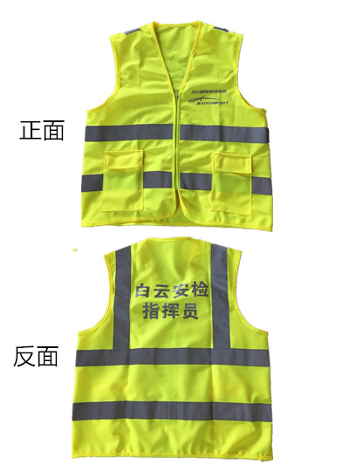
81 | V型定制安检反光衣 | 50.40 | 件 | 400 | 20160.00 | 定制 | 材质：牛津布，反光条：高亮化纤2级 指定样式颜色制作，正面有安检logo刺绣，背部印有“白云安检”字样 | 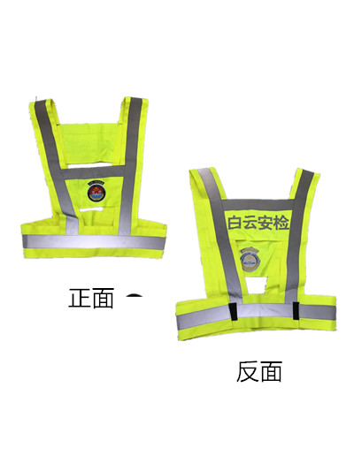
82 | 背心式定制防爆反光衣 | 50.40 | 件 | 200 | 10080.00 | 定制 | 材质：双层六角鱼尾纹网眼布 反光条：高亮晶格膜 指定样式颜色制作，正面印有白底蓝字”防爆“，背部印有蓝底白字“防爆检查”及”EXPLOSIVES CHECK" | 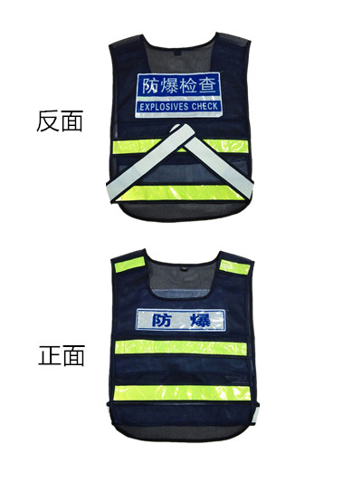
83 | 定制安检雨伞 | 47.25 | 把 | 50 | 2362.50 | 雄峰制伞 | 型号：685 材质：牛津布 600D 全钢八根伞骨 指定样式颜色，对称两幅印有“白云安检”，两幅印有logo | 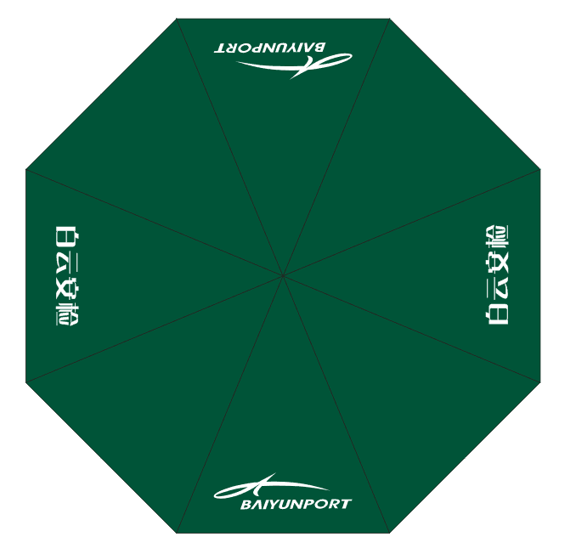
84 | 定制安检太阳伞 | 142.80 | 把 | 30 | 4284.00 | 雄峰制伞 | 型号：60寸10k太阳伞 材质：牛津布 600D 全钢八根伞骨 指定样式颜色，对称十字四幅印有”白云安检“及logo | 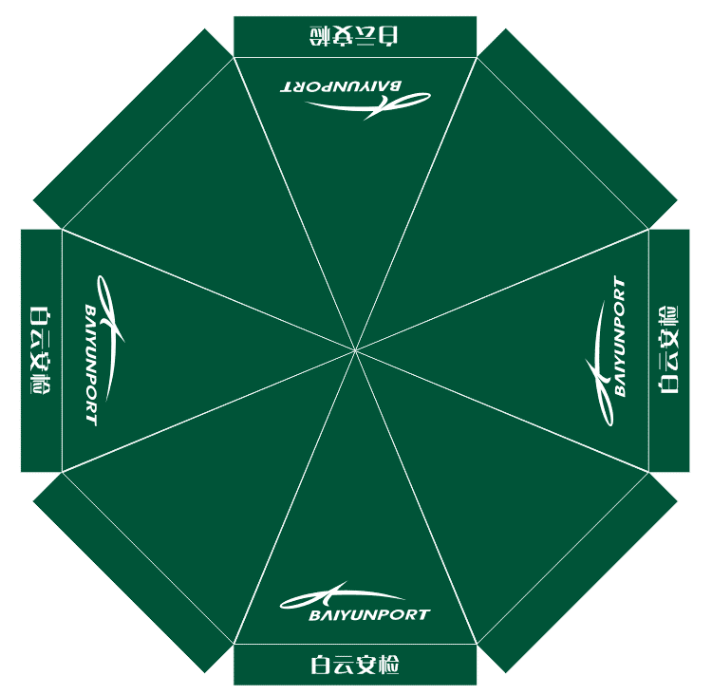
85 | 定制安检头花 | 14.18 | 个 | 2000 | 28350.00 | 定制 | 材质：锻 ；按指定样式（如网兜、皮筋、夹子应采用针线缝制固定）颜色制作,见附图。 | 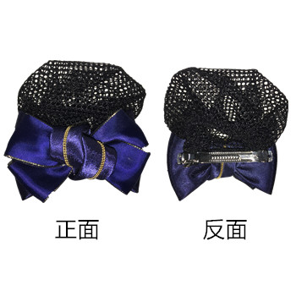
86 | 磁性白板 | 267.75 | 块 | 5 | 1338.75 | 得力 | 型号：8745 材质： 纤维板 尺寸：900*1200mm
87 | 白板磁条 | 8.40 | 包 | 10 | 84.00 | 得力 | 型号：7860 材质：塑料+磁铁 尺寸30cm 2支/包
88 | 贵宾隔离带 | 152.25 | 支 | 100 | 15225.00 | 添裕 | 型号：LG-KT2 材质：不锈钢 钛金 尺寸：高度96cm 杆直径51mm 底盘直径32cm 配有绒布绳 重量：7.3kg
89 | 单层定制隔离带 | 141.75 | 支 | 150 | 21262.50 | 添裕 | 型号：LG-KT3 材质：金属烤漆 锌铁底盘 尺寸：高度90cm 杆直径63mm 底盘直径32cm 配有3米伸缩拉带 布带厚0.65mm 底盘印有“白云安检”， 拉带印制指定logo及文字 重量7.5kg
90 | 双层定制隔离带 | 194.25 | 支 | 150 | 29137.50 | 添裕 | 型号：LG-KTD3 材质：金属烤漆 锌铁底盘 尺寸：高度90cm 杆直径63mm 底盘直径32cm 配有两个3米伸缩拉带 布带厚0.65mm 底盘印有“白云安检” ，拉带印制指定logo及文字 重量7.6kg
91 | 定制圆柱锁扣拉带头 | 40.95 | 个 | 400 | 16380.00 | 添裕 | 型号：SS-KT3M 材质：高强度ABS 尼龙拉带 尺寸：带宽5cm 带长300cm 厚0.65mm， 适用于61mm十字形隔离带拉带头替换，拉扣带有锁式设计 印制指定logo及文字 | 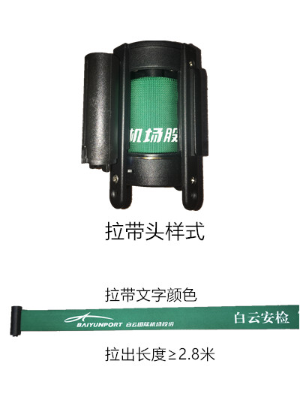
92 | 定制三角挂扣拉带头 | 40.95 | 个 | 400 | 16380.00 | 添裕 | 型号：SS-KT3S 材质：高强度ABS 尼龙拉带 尺寸：带宽5cm 带长300cm 厚0.65mm， 适用于61mm十字形隔离带拉带头替换， 拉扣为易拉无锁设计 印制指定logo及文字 | 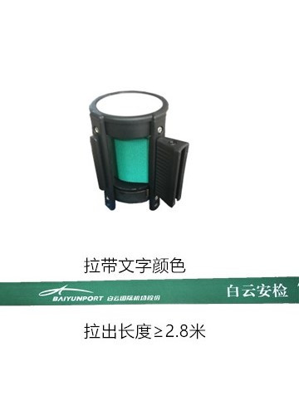
93 | 路锥 | 42.00 | 个 | 20 | 840.00 | 添裕 | 型号：LK-138S 材质：硬橡胶 锥套为晶格反光材质 尺寸：65cm*36cm 带有手提环 重量4.5kg
94 | 回收储物盒 | 13.65 | 个 | 10 | 136.50 | IKEA宜家 | 型号：萨姆拉 材质：聚丙烯塑料 尺寸：28*20*14cm 容量5L
95 | 长条形储物箱 | 173.25 | 个 | 10 | 1732.50 | 百草园 | 型号：2337900 材质：PP 尺寸：79*40*34cm 仿编织不透明箱体，带可锁定箱盖，底部配有6个万向轮 容量85L
96 | 大号储物箱 | 210.00 | 个 | 9 | 1890.00 | 百草园 | 型号：1482068 材质：PP 尺寸：69*51*44cm 不透明箱体，带可锁定箱盖 ，配有4个滑轮 容量130L
97 | 圆点篮筐 | 21.00 | 个 | 10 | 210.00 | 茶花 | 型号：2895 材质：PP 尺寸：35.5*26*8cm 不透明筐体，侧面有均匀透气孔，底部有防滑防磨损棱条
98 | 烧水壶 | 168.00 | 个 | 10 | 1680.00 | 飞利浦 | 型号：HD9313 材质：食品级304不锈钢 容量1.5L 额定功率1800W
99 | 电抽水壶 | 304.50 | 个 | 3 | 913.50 | 金灶 | 型号：T-800A
100 | 挂钟 | 141.75 | 个 | 5 | 708.75 | 北极星 | 型号：2858 尺寸：14英寸
101 | 46L保温箱 | 535.50 | 个 | 1 | 535.50 | 齐天 | 型号：HP-46 材质：外部HDPE 保温层PU 内部HDPE 医药冷藏箱 尺寸：600*340*420mm 重量：6kg
102 | 65L保温箱 | 819.00 | 个 | 1 | 819.00 | 齐天 | 型号：HP-65 材质：外部HDPE 保温层PU 内部HDPE 医药冷藏箱 尺寸：630*460*340mm 重量：7.6kg
103 | 40L开水桶 | 509.25 | 个 | 3 | 1527.75 | 三角牌 | 型号：DTL-8l 材质：食品级304不锈钢内胆 尺寸：30*30*50cm 容量15L 不锈钢出水口 可调温
 | 总计价格限价 |  |  |  | 499831.50

